Deckblatt
Belastungstabelle von KNAPP® RICON®, RICON® S und GIGANT® nach ETA-10/0189 (Ausgabe 25/08/2022)

 |  |  |  |  |  |  | Version 7: |  | 2023-01-20
Belastungstabelle zur Auswahl der Haupt-Nebenträger-Verbinder
 |  |  |  |  |  |  |  |  |  | Language
 |  |  |  |  |  |  |  |  |  | DE
Die Haupt-Nebenträger-Verbinder werden nach folgenden Kriterien ausgewählt:
- | Festigkeitsklasse
- | Nutzungsklasse NKL
- | Min. Nebenträgerabmessungen
- | Klasse der Einwirkungsdauer (kmod)
- | Belastbarkeit (charakteristische - Bemessungswerte)
- | Kraftrichtungen: |  | F1: Mittige Zuglast
 |  |  | F2: Querkraft in Einschubrichtung
 |  |  | F3: Querkraft entgegen der Einschubrichtung
 |  |  | F45: Querkraft rechtwinklig zur Einschubrichtung
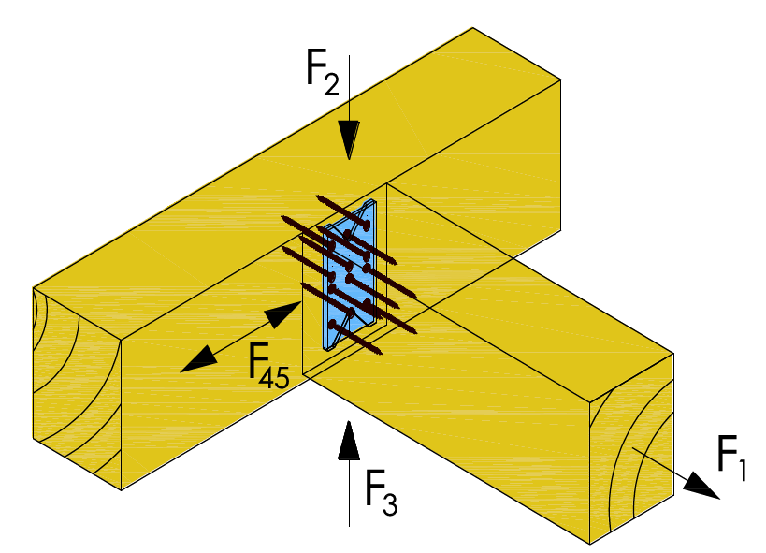

Vorauswahl: Belastungsübersicht für F2 Kraftrichtung der KNAPP® Haupt-Nebenträger-Verbinder für die Holzsortierklasse GL24h:

 | Min- und max Verbindergrößen |  |  | Min. Nebenträgerabmessungen [mm] |  | Min. und max. charakteristischer F2,Rk [kN] Belastungswert |  | Auswahl Tabellenblatt

 | RICON® | 60x40 - 160x40: |  | 50/80 | 50x180 | 5.0 | 18.2 | RICON
 | RICON® A2 | 40x40 - 160x40: |  | 60/60 | 50x180 | 4.0 | 17.4 | RICON
 | RICON® A2 | 60x30 - 160x30: |  | 50/80 | 50x180 | 5.2 | 17.4 | RICON
 | RICON® A2 | 120x25 - 160x25: |  | 38/140 | 38x180 | 8.9 | 10.4 | RICON
 | RICON® A2 | 66x16 - 70x20: |  | 30/86 | 30x90 | 4.8 | 4.8 | RICON
 | GIGANT® | 120x40 - 180x40: |  | 60/150 | 80/220 | 12.5 | 30.7 | GIGANT
 | RICON® EK /GK | 140x60 - 290x80 |  | 110/160 | 120/320 | 26.9 | 65.0 | RICON S
 | RICON® VK | 140x60 - 290x80 |  | 110/160 | 120/320 | 31.5 | 59.7 | RICON S
 | RICON® VS | 140x60 - 390x80 |  | 110/160 | 160/600 | 26.9 | 195.3 | RICON S

Die in diesem EXCEL Tool angegebenen technischen Inhalte gelten, bis ein (im Internet zum Download zur Verfügung stehendes) neues EXCEL Tool erscheint. Dieses EXCEL Tool steht im ausschließlichen Eigentum der Knapp GmbH. Vervielfältigungen, Reproduktion oder Veröffentlichungen, auch nur auszugsweise, sind nur nach vorheriger schriftlicher Genehmigung durch die Knapp GmbH gestattet. Alle Angaben in dieses EXCEL Tool erfolgen unter dem Vorbehalt etwaiger Druck und Schreibfehler sowie sonstiger Irrtümer. Technische Zeichnungen und Berechnungen, insbesondere solche, die Statik betreffen, sind vom Kunden in Eigenverantwortung vorzunehmen. Allfällige diesbezügliche Berechnungen und Zeichnungen seitens der Firma Knapp GmbH sind Vorschläge zur Orientierung ohne Gewähr und/oder Haftung für deren Richtigkeit und befreien den Kunden daher nicht davon, selbst für eine ordnungsgemäße Zeichnung und Berechnung durch einen Fachmann Sorge zu tragen. Bildnachweise liegen vor und können bei Bedarf angefordert werden. Alle Rechte vorbehalten. Copyright © 2022 by Knapp GmbH.

